入力例(新規登録用)
同意確認内容をご確認の上
チェックを入力してください
更新日を入力
高効率空調(GHP) |  |  |  |  | 申請内容最終チェック欄 |  |  | (チェック)
【入力についてのお願い】 ・製品名、型番、数値は、カタログ（仕様書）の記載と一致させてください。 ・数値の入力欄に単位入力は必要ございません。 ・英数字、記号(/スラッシュ、-ハイフン等)：半角 漢字、片仮名、平仮名：全角 にて入力をお願いいたします。 ・製品名や型番、備考については、40字以内の入力をお願いいたします。 ・本ファイル内「基準値」シートを参照いただき、基準値を満たす型番の記入をお願いいたします。 ※基準値を満たしていない場合は行が赤く表示されます。 ・1機種において、使用エネルギーが複数ある場合は、使用エネルギーの種類分、同一型番を登録してください。 ・入力例を参考に登録情報が重複しないよう入力してください。 |  |  |  |  | 型番情報の登録を下記の通り申請します。 記載された型番、性能値、能力値等に関して、カタログや仕様書等にもとづいた情報であることを確認しました。 |  |  | ✔ | ※提出されたエビデンス上でリスト記載の情報が読み取れない場合は、追加で資料の確認を求める場合があります。
 |  |  |  |  |  |  |  |  |  |  |  |  |  |  |  | 更新日 | yyyy/mm/dd
入力例

 | 選択 |  |  |  | 自動表示 | 選択 | 自動表示 | 自動表示 |  |  |  |  |  |  |  | 選択
項番 | 種別 | メーカー | 製品名 | 型番 | 型番(使用エネルギー) ※ポータル表示用 | 連結型フラグ | 性能区分 | 基準値 （APFp） | 性能値 （APFp） | (冷房)定格能力（kW） ※小数点第一位まで記入 | (冷房)定格ガス消費量（kW） ※小数点第一位まで記入 | (冷房)定格消費電力（kW） ※小数点第二位まで記入 | (暖房)定格能力（kW） ※小数点第一位まで記入 | (暖房)定格ガス消費量（kW） ※小数点第一位まで記入 | (暖房)定格消費電力（kW） ※小数点第二位まで記入 | 使用エネルギー | 備考

1 | ガスヒートポンプエアコン | ●●● | ガスエンジンヒートポンプエアコン | ABCD123EF | ABCD123EF(都市ガス13A（12A含む）) | - | 冷房能力が7.1ｋW超 28kW未満 | 1.07 以上 | 1.10 | 22.4 | 19.1 | 0.38 | 25.0 | 18.6 | 0.47 | 都市ガス13A（12A含む）
2 | ガスヒートポンプエアコン | ●●● | ガスエンジンヒートポンプエアコン | ABCD123EF | ABCD123EF(都市ガス13A（12A含む）) | - | 冷房能力が7.1ｋW超 28kW未満 | 1.07 以上 | 1.10 | 22.4 | 19.1 | 0.38 | 25.0 | 18.6 | 0.47 | 都市ガス13A（12A含む）
3 | ガスヒートポンプエアコン | ●●● | ガスエンジンヒートポンプエアコン | GHI5601LM1 | GHI5601LM1(液化石油ガス（LPG）い号) | 連結 | 冷房能力が56kW以上 | 1.70 以上 | 1.88 | 56.0 | 49.3 | 0.91 | 63.0 | 46.0 | 0.63 | 液化石油ガス（LPG）い号
4 | ガスヒートポンプエアコン | ●●● | ガスヒートポンプエアコン | GHP12345 | GHP12345(都市ガス13A（12A含む）) | - | 冷房能力が45ｋW以上 56kW未満 | 1.59 以上 | 1.50 | 45.0 | 37.8 | 0.65 | 50.0 | 34.9 | 0.51 | 都市ガス13A（12A含む）
5
「型番」と「使用エネルギー」の組み合わせが
自動で表示されます
「性能区分」は(冷房)定格能力の値に応じて
自動表示されます。
6
「種別」をプルダウンにて選択
販売会社ではなく、
「製造メーカー」名を入力してください。
ただし、「株式会社」や「有限会社」等は除いてください。
カタログ記載の「製品名」を入力
7
各項目カタログ記載の数値を入力
※発電機能搭載のGHPは”発電時の”
「定格ガス消費量」「定格消費電力」を入力して下さい
「使用エネルギー」をプルダウンにて選択
※1機種において、使用エネルギーが複数ある場合は
使用エネルギーの種類分、同一型番を登録してください
8
9
10
■室外機を連結利用する場合、「連結型フラグ」をプルダウンにて「連結」と選択
□連結利用しない場合、「連結型フラグ」をプルダウンにて「-」と選択
※性能値が基準値を満たしていない場合、
行が赤くなりますので、入力内容をご確認ください
11
12
13
14
15
16
★「型番」入力方法について★
原則、カタログに記載の型番を入力してください。
ただし、同一機種で、性能値・能力値に影響のない枝番違いの型番が
多数ある場合は、下記の入力方法も可とします。
性能値および能力値が確定する代表型番を入力し、
性能値および能力値に影響のない枝番については、
一律「■」（全角黒四角1文字）で入力する。
例）
カタログ記載型番：XYZ-123FL
性能値・能力値が確定する代表型番部分：XYZ-123
性能値・能力値に影響のない枝番部分：FL
⇒リストに入力する型番：XYZ-123■
※枝番が2文字以上あっても、黒四角は1文字としてください。
★登録型番の重複について★
製品名・型番（ポータル表示用） の組み合わせが同一のものについては、
セルがオレンジ色になります。
①性能値含めて全く同じデータである場合
1型番のみの登録としてください。（重複分は削除してください）
②性能値や条件等、他の情報によってそれぞれ異なっている場合
製品名もしくは型番に、「（○○）」といった方法で情報を追記してください。
例
項番1 ガスエンジンヒートポンプエアコン ABCD123EF(都市ガス13A（12A含む）)
項番2 ガスエンジンヒートポンプエアコン ABCD123EF(都市ガス13A（12A含む）)
↓
①の場合
項番1 ガスエンジンヒートポンプエアコン ABCD123EF(都市ガス13A（12A含む）)
のみ登録
②の場合
項番1 ガスエンジンヒートポンプエアコン（○○） ABCD123EF(都市ガス13A（12A含む）)
項番2 ガスエンジンヒートポンプエアコン（▼▼） ABCD123EF(都市ガス13A（12A含む）)
製品名（もしくは型番）で見分けがつくようにする
17
18
19
入力についてのお願い
・製品名、型番、数値は、カタログ（仕様書）の記載と一致させてください。
・数値の入力欄に単位入力は必要ございません。
・英数字、記号(/スラッシュ、-ハイフン等)：半角
漢字、片仮名、平仮名：全角 にて入力をお願いいたします。
・メーカー社名は、「株式会社」「有限会社」等を除いて、入力してください。
・本ファイル内「基準値」シートを参照いただき、基準値を超える型番の記入をお願いいたします。
※基準値を満たしていない場合は行が赤く表示されます。
・1機種において、使用エネルギーが複数ある場合は、使用エネルギーの種類分、同一型番を登録してください。
20
21
22
23
24
25
26
27
28
29
30
31
32
33
34
35
36

基準値
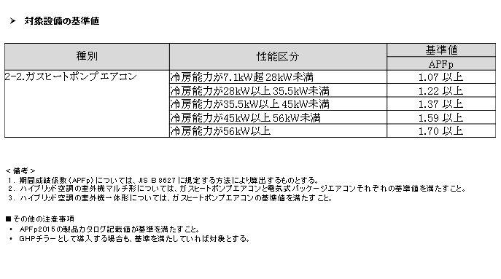
ＧＨＰ／基準値

